راهنما
 | خوش آمدید | راهنما
 | با عرض سلام | لطفا برای شرکت در نظرسنجی همانند تصویر 1 گزینه پرسشنامه را از پایین صفحه انتخاب کنید
 | پرسشنامه پیش رو در جهت جمع آوری داده های عوامل تاثیرگذار در مدت زمان یکی از فعالیت های ساختمانی (بتن ریزی دال) آماده شده است. از شما خواهشمندیم با توجه به اطلاعات حاصل از روند بتن ریزی دال در پروژه های خود، اطلاعات مناسب را در پرسشنامه تعبیه شده تکمیل نمایید. قابل ذکر است که این پرسشنامه صرفا جهت انجام پایان نامه کارشناسی ارشد مورد استفاده قرار گرفته است. | در ابتدا که بخواهید خانه های جدول یا قسمت درج راه اراتباطی را پر کنید همانند تصویر 2 پیغامی در بالای جدول نمایش داده می شود. پس از نمایش این پیغام لطفا همانند تصویر گزینه نمایش داده شده با علامت 1 را بزنید.حال می توانید اطلاعات مربوطه را در جدول وارد کنید.
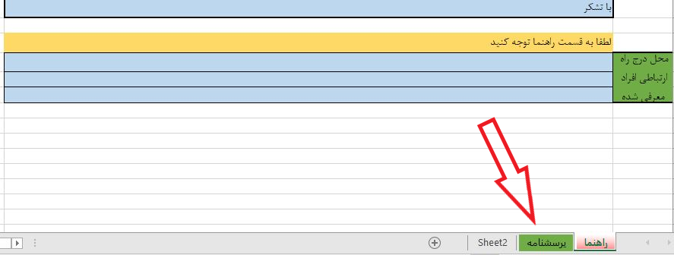
 | این پرسشنامه صرفا برای شما طراحی شده و در دسترس می باشد لذا خواهشمندیم از قرار دادن این لینک به اشخاص دیگر خودداری فرمایید. در صورتی که افراد حائز صلاحیت در این زمینه را می شناسید لطفا جهت ارسال لینک اختصاصی برای ایشان یک راه ارتباطی در قسمت زیر معرفی نمایید.
 | با تشکر

 | لطفا به قسمت راهنما توجه کنید
محل درج راه ارتباطی افراد معرفی شده

 |  |  | تصویر 1

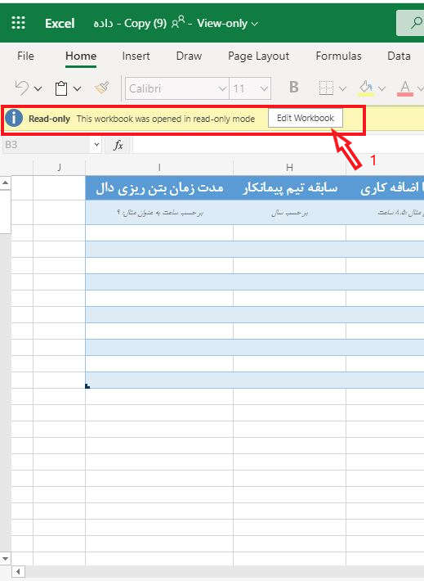

 |  |  | تصویر 2

